会員ファイル
画面仕様書 |  |  | システム名称 |  |  |  |  |  |  | 作成日

名称 | Form1.css |  | No |  |  |  |  |  |  | 作成者

 |  |  |  |  |  |  | 画面詳細
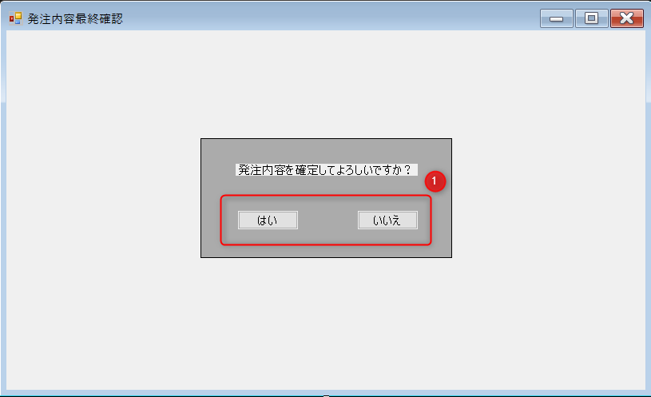
 |  |  |  |  |  |  | フォーム名 |  | 発注内容最終確認

 |  |  |  |  |  |  | 画面サイズ

 |  |  |  |  |  |  | 背景色

 |  |  |  |  |  |  | 文字種類

 |  |  |  |  |  |  | 文字サイズ |  | 9pt均一

 |  |  |  |  |  |  | 文字色

 |  |  |  |  |  |  | 画面説明
 |  |  |  |  |  |  | 発注内容の最終確認画面
 |  |  |  |  |  |  | 発注書作成画面で送信を押すとこの画面に来る。
 |  |  |  |  |  |  | 内容次第ではい・いいえを選ぶ。
 |  |  |  |  |  |  | この画面を操作している間は、画面がロックされる。

 |  |  |  |  |  |  | ＊MessageBoxで作成

 | 名称 | 使用コントロール | 文字形式 | 初期値 | 必須入力 | TAB順 | 桁制限 | その他
1 | 発注内容を確定してよろしいですか？ | label
2 | はい | Button
3 | いいえ | Button
4
5
6
7
8
9
10
11
12
13
14
15
16
17
18
19
20
21
22
23
24
25
26
27
28
29
30

その他

